1.1
voltar à página inicial |  |  |  | 1 - FORMULÁRIOS
 | S | N | NA
 | x |  |  | 1.1 A sequência de tabulação entre campos segue a sequência de preenchimento
 |  |  |  | A ordem de tabulação por entre os campos deve corresponder à sequência normal de preenchimento do formulário.

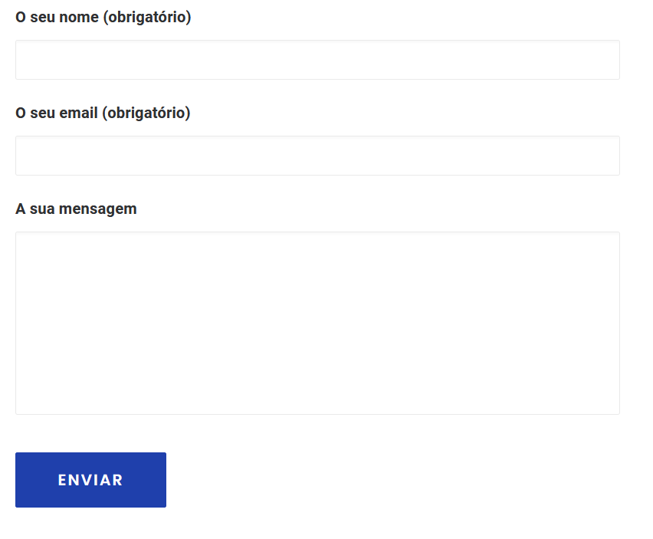
 | Listagem de evidências
 |  |  |  |  | Notas:
 |  |  |  |  | A sequência de tabulação entre campos está de acordo com a sequência de preenchimento. URL: https://paisemrede.pt/pages/contactos/

1.2
voltar à página inicial |  |  |  | 1 - FORMULÁRIOS
 | S | N | NA
 | x |  |  | 1.2 Os formulários com mais de 2 ecrãs de altura devem ser distribuídos por várias páginas
 |  |  |  | Os formulários não devem ser apresentados de forma excessivamente longa. Os formulários que ocupem mais de 2 ecrãs de altura devem ser distribuídos por tantos ecrãs quantos os necessários, para cumprir com esta regra. Os formulários longos podem também ter vários momentos de interação diferidos, solicitando ao utilizador a informação absolutamente necessária em cada etapa, em oposição à solicitação de toda a informação necessária logo num primeiro momento de interação.

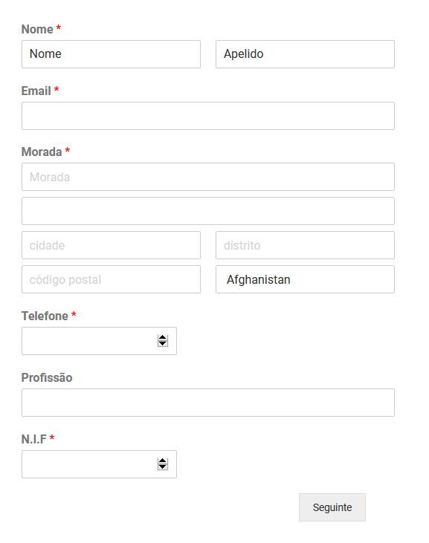
 | Listagem de evidências
 |  |  |  |  | Notas:
 |  |  |  |  | O único formulário longo é a ficha do novo associado e este se encontra distribuido em mais de um ecrã. URL: https://paisemrede.pt/ficha-de-novo-associado/

1.3
voltar à página inicial |  |  |  | 1 - FORMULÁRIOS
 | S | N | NA
 | x |  |  | 1.3 Os formulários com mais de uma página têm a sequência de passos ilustrada
 |  |  |  | Os formulários distribuídos por várias páginas devem indicar no topo da página a sequência de passos necessária para os concluir, juntamente com a designação de cada passo. O utilizador deve ser capaz de selecionar os passos anteriores para retornar aos ecrãs respetivos e, se necessário, corrigir informação.

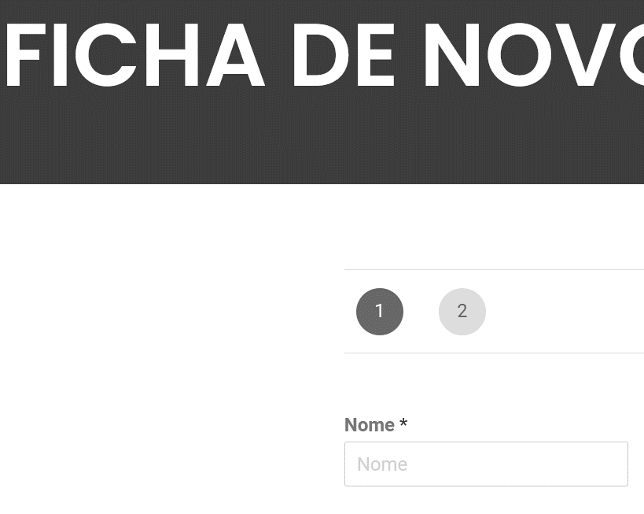
 | Listagem de evidências
 |  |  |  |  | Notas:
 |  |  |  |  | Há um formulário longo, distribuídos em mais de uma página e está indicado com o número de passos. URL:https://paisemrede.pt/ficha-de-novo-associado/

2.2
voltar à página inicial |  |  |  | 2 - CAMPOS
 | S | N | NA
 | x |  |  | 2.2 É usada revelação progressiva em vez de campos inativos
 |  |  |  | Em vez de mostrar campos inativos, o formulário deve esconder os campos dependentes do campo-chave sempre que este não tenha sido ativado. Ao ativar o campo-chave são exibidos os campos que dependem da condição nele definida.

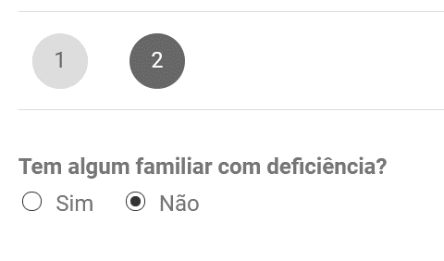
 | Listagem de evidências
 |  |  |  |  | Notas:
 |  |  |  |  | O formulário para tornar-se associado ativa campos dependentes da opção/pergunta: "Tem algum familiar com deficiência?" URL: https://paisemrede.pt/ficha-de-novo-associado/

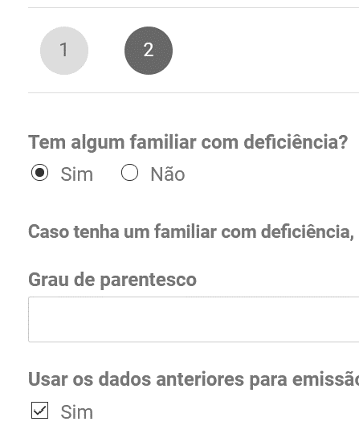

4.1
voltar à página inicial |  |  |  | 4 - ERROS
 | S | N | NA
 | x |  |  | 4.1 A informação já introduzida deve poder ser corrigida a qualquer momento
 |  |  |  | Toda a informação já transmitida pelo utilizador numa sessão pode ser corrigida, em qualquer momento, antes da transação ser finalizada.

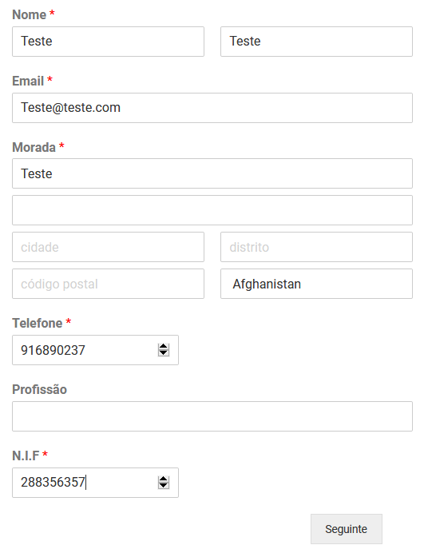
 | Listagem de evidências
 |  |  |  |  | Notas:
 |  |  |  |  | É possível corrigir a informação introduzida nos campos, a qualquer momento, antes da sua submissão. URL: https://paisemrede.pt/ficha-de-novo-associado/

4.2
voltar à página inicial |  |  |  | 4 - ERROS
 | S | N | NA
 | x |  |  | 4.2 As ações destrutivas nunca devem ser permanentes; deve ser sempre possível desfazer a operação
 |  |  |  | O utilizador deve poder recuperar de qualquer ação que tenha tomado durante a sessão.

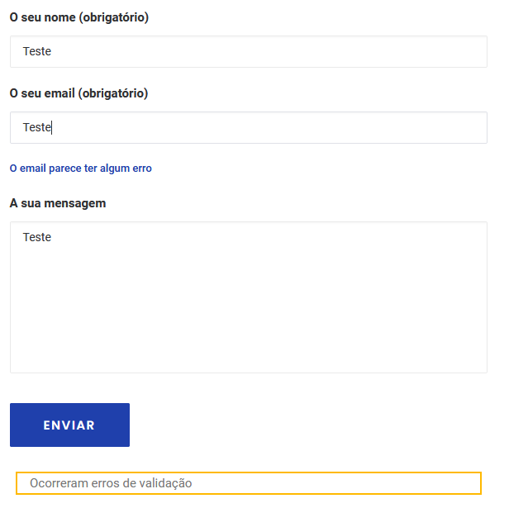
 | Listagem de evidências
 |  |  |  |  | Notas:
 |  |  |  |  | O utilizador pode corrigir os campos introduzidos a qualquer momento antes de submeter o formulário. URL: https://paisemrede.pt/pages/contactos/

4.3
voltar à página inicial |  |  |  | 4 - ERROS
 | S | N | NA
 | x |  |  | 4.3 As mensagens de erro são claramente identificadas junto aos campos de origem
 |  |  |  | As mensagens de erro devem ser apresentadas claramente associadas aos campos a que dizem respeito. Isto não invalida a necessidade de as apresentar numa lista sumário. Esta última técnica é particularmente útil em páginas longas.

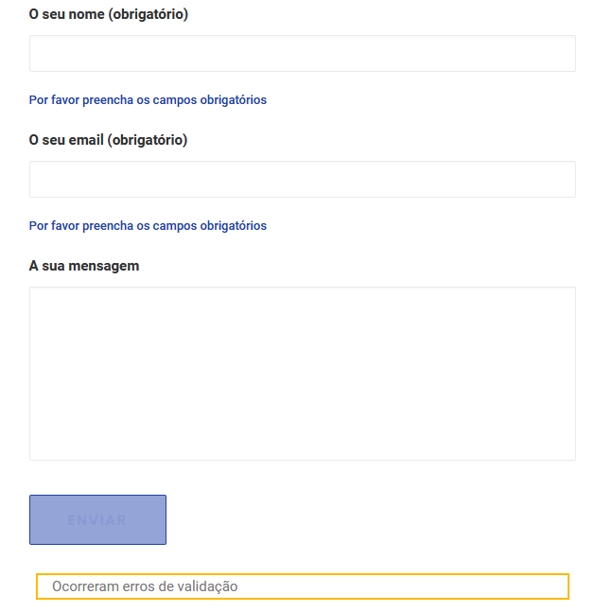
 | Listagem de evidências
 |  |  |  |  | Notas:
 |  |  |  |  | As mensagens de erro estão claramente identificadas, logo abaixo do campo a que se referem. URL: https://paisemrede.pt/pages/contactos/

